Chi tiết địa chất
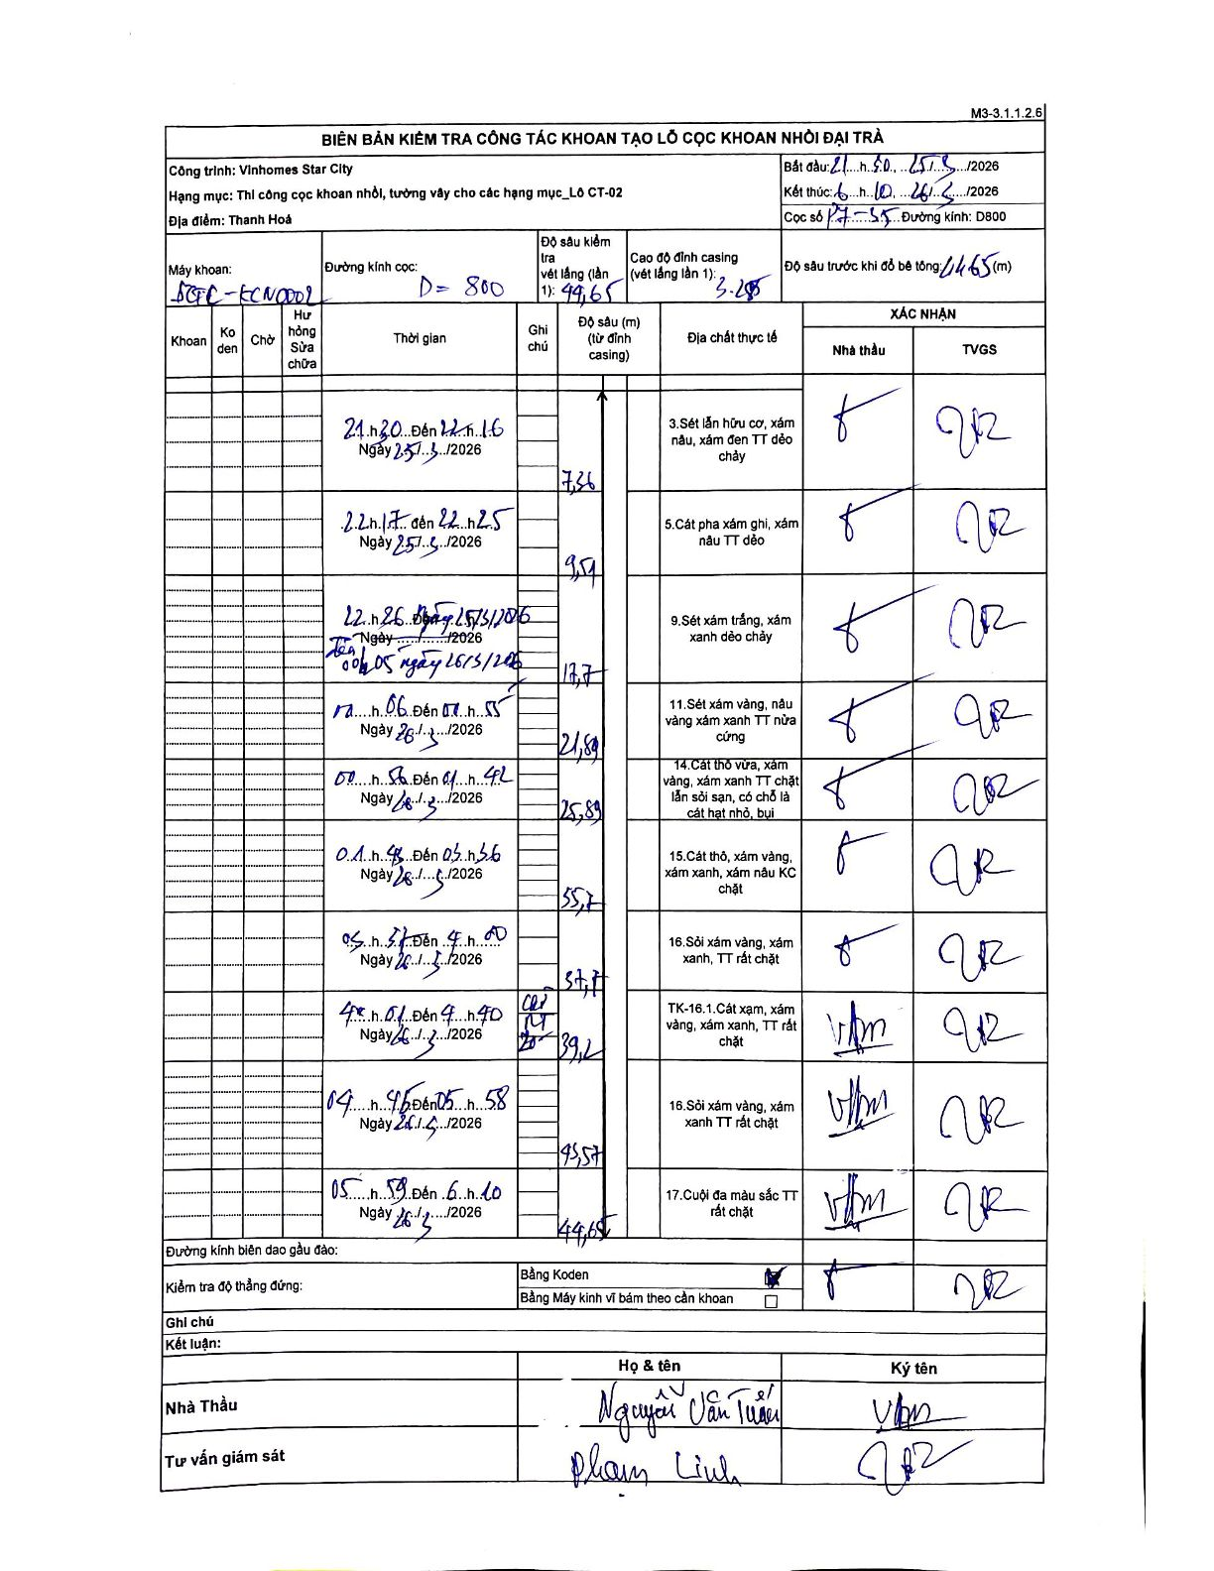
Dự án | Star City Thanh Hóa
Hạng mục | Thi công cọc khoan nhồi, tường vây cho các hạng mục_Lô CT-02
Tên bộ phận | Lô CT-02
Số hiệu cọc | P7-35
Tên Máy khoan | SGC-KCN0002
Đường kính | D800
Bắt đầu thi công | 21:30 25/05/2026
Kết thúc thi công | 06:10 26/05/2026

Địa chất TT | Đường kính | Mô tả lớp thiết kế | Từ (h) | Đến (h) | Cao độ từ | Cao độ đến | T.Gian (h) | Dài (m) | V (m/h) | Ghi chú
3 | D800 | Sét lẫn hữu cơ, xám nâu, xám đen TT dẻo chảy | 21:30 25/05/2026 | 22:16 25/05/2026 | -3.285 | -7.36 | 0.77 | 7.36 | 5.32
5 | D800 | Cát pha xám ghi, xám nâu TT dẻo | 22:17 25/05/2026 | 22:25 25/05/2026 | -7.36 | -9.57 | 0.13 | 2.21 | 16.57
9 | D800 | Sét xám trắng, xám xanh dẻo chảy | 22:26 25/05/2026 | 00:05 26/05/2026 | -9.57 | -12.7 | 1.65 | 3.13 | 1.9
11 | D800 | Sét xám vàng, nâu vàng xám xanh TT nửa cứng | 00:06 26/05/2026 | 01:55 26/05/2026 | -12.7 | -21.89 | 1.82 | 9.19 | 5.06
14 | D800 | Cát thô vừa, xám vàng, xám xanh TT chặt lẫn sỏi sạn, có chỗ là cát hạt nhỏ, bụi | 02:18 26/05/2026 | 04:42 26/05/2026 | -21.89 | -25.89 | 2.4 | 4 | 1.67
15 | D800 | Cát thô, xám vàng, xám xanh, xám nâu KC chặt | 04:48 26/05/2026 | 05:36 26/05/2026 | -25.89 | -35.7 | 0.8 | 9.81 | 12.26
16 | D800 | Sỏi xám vàng, xám xanh, TT rất chặt | 05:37 26/05/2026 | 05:40 26/05/2026 | -35.7 | -37.7 | 0.05 | 2 | 40
16.1 | D800 | Cát xám, xám vàng, xám xanh, TT rất chặt | 05:41 26/05/2026 | 05:55 26/05/2026 | -37.7 | -39.2 | 0.23 | 1.5 | 6.43 | Cắt chân. Giờ viết tay 4h01-4h40 được điều chỉnh thành 5h41-5h55 theo logic tăng dần.
16 | D800 | Sỏi xám vàng, xám xanh TT rất chặt | 05:56 26/05/2026 | 05:58 26/05/2026 | -39.2 | -43.57 | 0.03 | 4.37 | 131.1 | Giờ viết tay 4h46-5h58 được điều chỉnh thành 5h56-5h58 theo logic tăng dần.
17 | D800 | Cuội đa màu sắc TT rất chặt | 05:59 26/05/2026 | 06:10 26/05/2026 | -43.57 | -44.65 | 0.18 | 1.08 | 5.89

ẢNH BIÊN BẢN GỐC

